1GD-FR-0020
 |  |  |  |  |  |  | PROCESO DE GESTIÓN DOCUMENTAL |  |  |  |  |  |  |  |  | POLICÍA NACIONAL
Código:1GD-FR-0020
Fecha: 04/07/2018 |  |  |  |  |  |  | DIAGNÓSTICO INTEGRAL PARA LOS ARCHIVOS DE LA POLICÍA NACIONAL
Versión: 0

CIUDAD: BARRANQUILLA |  |  |  |  |  |  |  |  |  | FECHA ELABORACIÓN DEL DIAGNÓSTICO |  |  |  |  |  |  | 31 |  | 12 |  |  | 2021
RESPONSABLE DEL DILIGENCIAMIENTO: INTENDENTE ALBERTO EDUARDO OCHOA ARIAS
A. IDENTIFICACIÓN
CÓDIGO Y NOMBRE DE LA UNIDAD: 3.8.8.2 METROPOLITANA DE BARRANQUILLA
FECHA DE CREACIÓN DE LA UNIDAD: 1 de septiembre de 2008 |  |  |  |  |  |  |  |  |  | ACTO ADMINISTRATIVO DE CREACIÓN DE LA UNIDAD: resolucion 03728 01/09/2008
DIRECCIÓN DE LA UNIDAD: carrera 43 numero 47-53 barrio el rosario |  |  |  |  |  |  |  |  |  | ACTO ADMINISTRATIVO VIGENTE DE LA UNIDAD: resolucion 03157 19/06/2018
CORREO ELECTRÓNICO DE LA UNIDAD: mebar.coman@policia.gov.co |  |  |  |  |  |  |  |  |  | TELÉFONO:3679400 |  |  |  |  |  |  |  | IP: 507
A.1 DIRECTOR, COMANDANTE O JEFE DE LA UNIDAD:
NOMBRE: |  |  | Luis Carlos Hernández Aldana
GRADO: |  |  | Brigadier General
CARGO: |  |  | Comandante Policía Metropolitana De Barranquilla
TIEMPO EN EL CARGO: |  |  |  | MESES 2 , 21 DIAS
A.2 ADMINISTRACIÓN DEL ARCHIVO
Jefe Grupo de Gestión Documental
NOMBRES Y APELLIDOS: ALBERTO EDUARDO OCHOA ARIAS |  |  |  |  |  |  |  |  |  | CAPACITACIÓN O CURSOS EN GESTIÓN DOCUMENTAL Y ARCHIVÍSTICA
GRADO: INTENDENTE |  |  |  |  |  |  |  |  |  | 1 | SEMINARIO GESTION DOCUMENTAL
CARGO: JEFE GRUPO GESTION DOCUMENTAL |  |  |  |  |  |  |  |  |  | 2
TIEMPO EN EL PROCESO DE GESTIÓN DOCUMENTAL |  |  |  |  |  |  |  |  |  | 3
TIEMPO EN LA INSTITUCIÓN (Años, Meses, Días) |  |  |  |  |  |  |  |  |  | 4
CORREO INSTITUCIONAL: |  |  |  |  |  |  |  |  |  | 5
No. CELULAR: |  |  |  |  |  |  |  |  |  | 6
No IP DE LA OFICINA Y/O GRUPO: |  |  |  |  |  |  |  |  |  | 7
CONDICIÓN MÉDICO LABORA |  |  |  |  |  |  |  |  |  | 8
Funciones del Jefe Grupo de Gestión Documental
1 | Ejecutará el procedimiento del archivo central con el fin de garantizar la disponibilidad e integridad de los activos de información para la consulta, generando las actividades necesarias para el cumplimiento a las tareas y metas establecidas en los indicadores, tareas de la SVE, mapa de riesgos y gestión del Comandante correspondientes al proceso de Actuación Jurídica.
2 | Revisar constantemente el correo de Gestión Documental a través de mecanismos para que se garantice el manejo expedido y controlado de la información generando efectividad en los requerimientos y solicitudes; clientes externos e institucionales
3 | Cumplir a cabalidad con la Directiva Administrativa Permanente 002/ DIPON OFPLA, parámetros sobre la eficiencia administrativa y lineamientos de la política cero (0) papel en la Policía Nacional.
4 | Hacer segimiento a la Tabla de retención documental que sea aprobada, velar por la conformación, organización, preservación y control de los archivos de gestión, teniendo en cuenta los principios de procedencia y orden original, el ciclo vital de los documentos y la normatividad archivística
5 | Velar que las unidades hagan la s tranferencias documentales con las series y subseries, que esten debidamente foliados con el fin de facilitar su ordenación, consulta y control. Verificar de las carpetas, todos aquellos documentos que no son de archivo como, por ejemplo: documentos en blanco, fotocopias, duplicados, papel químico, papel fax, tarjetas de invitación o felicitación, recortes de prensa, entre otros.
6 | Asegurar el adecuado mantenimiento de cualquier tipo de información independiente del medio o tecnología con la que se haya elaborado, desde el momento de su producción y/o recepción, durante su gestión y hasta su disposición final
7 | Cuidar la documentación e información que por razón de su empleo, cargo o función conserve bajo su cuidado o a la cual tenga acceso, e impedir o evitar la sustracción, destrucción, ocultamiento o utilización indebida.
Responsable Archivo Central
NOMBRES Y APELLIDOS: ABEL FRANCISCO |  |  |  |  |  |  |  |  |  | CAPACITACIÓN O CURSOS EN GESTIÓN DOCUMENTAL Y ARCHIVÍSTICA
GRADO: PATRULLERO |  |  |  |  |  |  |  |  |  | 1 | ADMINISTRACION DOCUMENTAL
CARGO: RESPONSABLE ARCHIVO |  |  |  |  |  |  |  |  |  | 2 | ORGANIZACIÓN DOCUMENTAL
TIEMPO EN EL PROCESO DE GESTIÓN DOCUMENTAL (Años, Meses, Días): |  |  |  |  |  |  |  |  |  | 3
TIEMPO EN LA INSTITUCIÓN : |  |  |  |  |  |  |  |  |  | 4
CORREO INSTITUCIONAL: |  |  |  |  |  |  |  |  |  | 5
No. CELULAR: |  |  |  |  |  |  |  |  |  | 6
No IP DE LA OFICINA Y/O GRUPO: |  |  |  |  |  |  |  |  |  | 7
CONDICIÓN MÉDICO LABORAL: |  |  |  |  |  |  |  |  |  | 8
Funciones del Responsable Archivo Central
1 | REVISAR LOS PARAMETROS ESTABLECIDOS EN GESTION DOCUMENTAL CON EL FIN DE GARANTIZAR LOS NIVELES DE SEGURIDAD Y CONFIDENCIALIDAD DE LA INFORMACION
2 | LLEVAR EL CONTROL DE LA ENTRADA Y LA SALIDA DE DOCUMENTOS QUE SE ENCUENTREN BAJO SU RESPONSABILIDAD SIGUIENDO LOS PROCEDIMIENTOS ESTABLECIDADOS CON EL FIN DE PREVENIR LA PERDIAD DE LA INFORMACION
3 | REVISAR LOS CONCEPTOS TECNICOS SOBRE LA GESTION DOCUMENTAL EMITIDOS POR EL GRUPO CON EL FIN DE QUE CUMPLAN CON LAS DIRECTRICES DE LA INSTITUCION Y ESTATAL.
4 | RESPONSABLES DEL PROCEDIMENTO DE TRANSFERENCIAS PRIMARIA
5
6
7
TALENTO HUMANO
GRADO | APELLIDOS Y NOMBRES |  |  |  |  | CÉDULA | CARGO ACTUAL | No. De Celular | TIEMPO DE SERVICIO EN LA UNIDAD |  |  | TIEMPO EN EL PROCESO DE GESTIÓN DOCUMENTAL |  |  | NIVEL ACADÉMICO |  |  |  |  | CONDICIÓN MÉDICO LABORAL
 |  |  |  |  |  |  |  |  | Años | Meses | Días | Años | Meses | Días
IT | ALBERTO EDUARDO OCHOA ARIAS |  |  |  |  |  | JEFE GESTION DOCUMENTAL |  |  |  |  |  |  |  | TÉCNICO - DIPLOMADO GESTION DOCUMENTAL
PT | ABEL ACUÑA ANGARITA |  |  |  |  |  | RADICADOR (A) |  |  |  |  |  |  |  | TÉCNICO - DIPLOMADO GESTION DOCUMENTAL
PT | NATALY DE LOS ANGELES ALVEAR MEJIA |  |  |  |  |  | AUXILIAR DE ARCHIVO |  |  |  |  |  |  |  | TÉCNICO - DIPLOMADO GESTION DOCUMENTAL
PT | ELKIN YESID BARRIOS ACUÑA |  |  |  |  |  | RADICADOR |  |  |  |  |  |  |  | TÉCNICO -ORGANIZACION DE ARCHIVO, ADMINISTRACION DOCUMENTAL
PT | DANIEL ORTIZ PEREZ |  |  |  |  |  | ESTAFETA |  |  |  |  |  |  |  | TÉCNICO - ADMINISTACION DOCUMENTAL
PT | OSCAR MUÑOZ VILLARREAL |  |  |  |  |  | AUXILIAR DE ARCHIVO |  |  |  |  |  |  |  | TÉCNICO -ORGANIZACION DE ARCHIVO, ADMINISTRACION DOCUMENTAL Y SEMINARIO EN GESTION DOCUMENTAL

NIVEL DE LA UNIDAD |  |  |  |  |  | Asesor |  | Control |  | Operativo |  |  |  | Administrativo |  |  |  |  | Docente
 |  |  |  |  |  |  |  |  |  | X
JURISDICCIÓN |  |  |  |  |  | Dirección |  |  | Oficina Asesora |  |  | Región |  | Metropolitana |  | Departamento |  |  | Escuela de Policía |  |  |  | Centro de Instrucción
 |  |  |  |  |  |  |  |  |  |  |  |  |  | X
MISIÓN DE LA UNIDAD |  |  |  |  |  | PREVENCION ,INVESTIGACION Y CONTROL DE DELITOS Y CONTRANVENCIONES
SISTEMA DE ARCHIVO |  |  |  |  |  | Centralizado |  |  |  |  |  |  | Descentralizado
 |  |  |  |  |  | X
CLASES DE ARCHIVOS |  |  |  |  |  | Archivo de Gestión |  | Archivo de Central |  | Archivo Intermedio |  |  | Archivo Histórico |  |  | Número de Depósitos
...
 |  |  |  |  |  |  | No |  |  | No |  |  |  | Interno Y Externo |  |  |  | SI
B.5 EQUIPOS Y ENSERES
Accesorio |  |  |  |  |  |  |  | Cantidad | Accesorio |  |  |  |  | Cantidad | Accesorio |  |  |  |  |  |  | Cantidad
Cuenta con extintores CO2 (cuantos): |  |  |  |  |  |  |  | 4 | Termohigrómetros |  |  |  |  | 2 | Puestos de Trabajo |  |  |  |  |  |  | 5
Cuenta con extintores Multipropósito(cuantos): |  |  |  |  |  |  |  | 5 | Equipos de Computo |  |  |  |  | 4 | Teléfonos |  |  |  |  |  |  | 1
Cuenta con extractores de aire (cuantos): |  |  |  |  |  |  |  | 0 | Escáneres |  |  |  |  | 2 | Unidades de Conservación (Cajas) |  |  |  |  |  |  | 3366
Cuenta con sensores de movimiento: |  |  |  |  |  |  |  | 0 | Impresoras |  |  |  |  | 0 | Unidades de Conservación (Carpetas) |  |  |  |  |  |  | 21945
Deshumidificadores |  |  |  |  |  |  |  | 1 | Fotocopiadoras |  |  |  |  | 0 | Equipos de Microfilmación |  |  |  |  |  |  | 0
Otros, cuales?
EVIDENCIA FOTOGRÁFICA
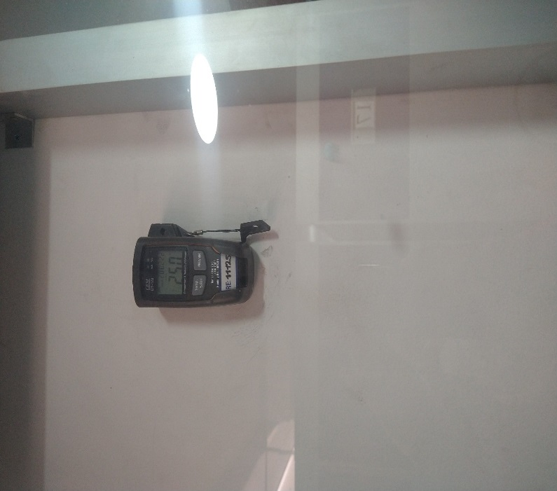
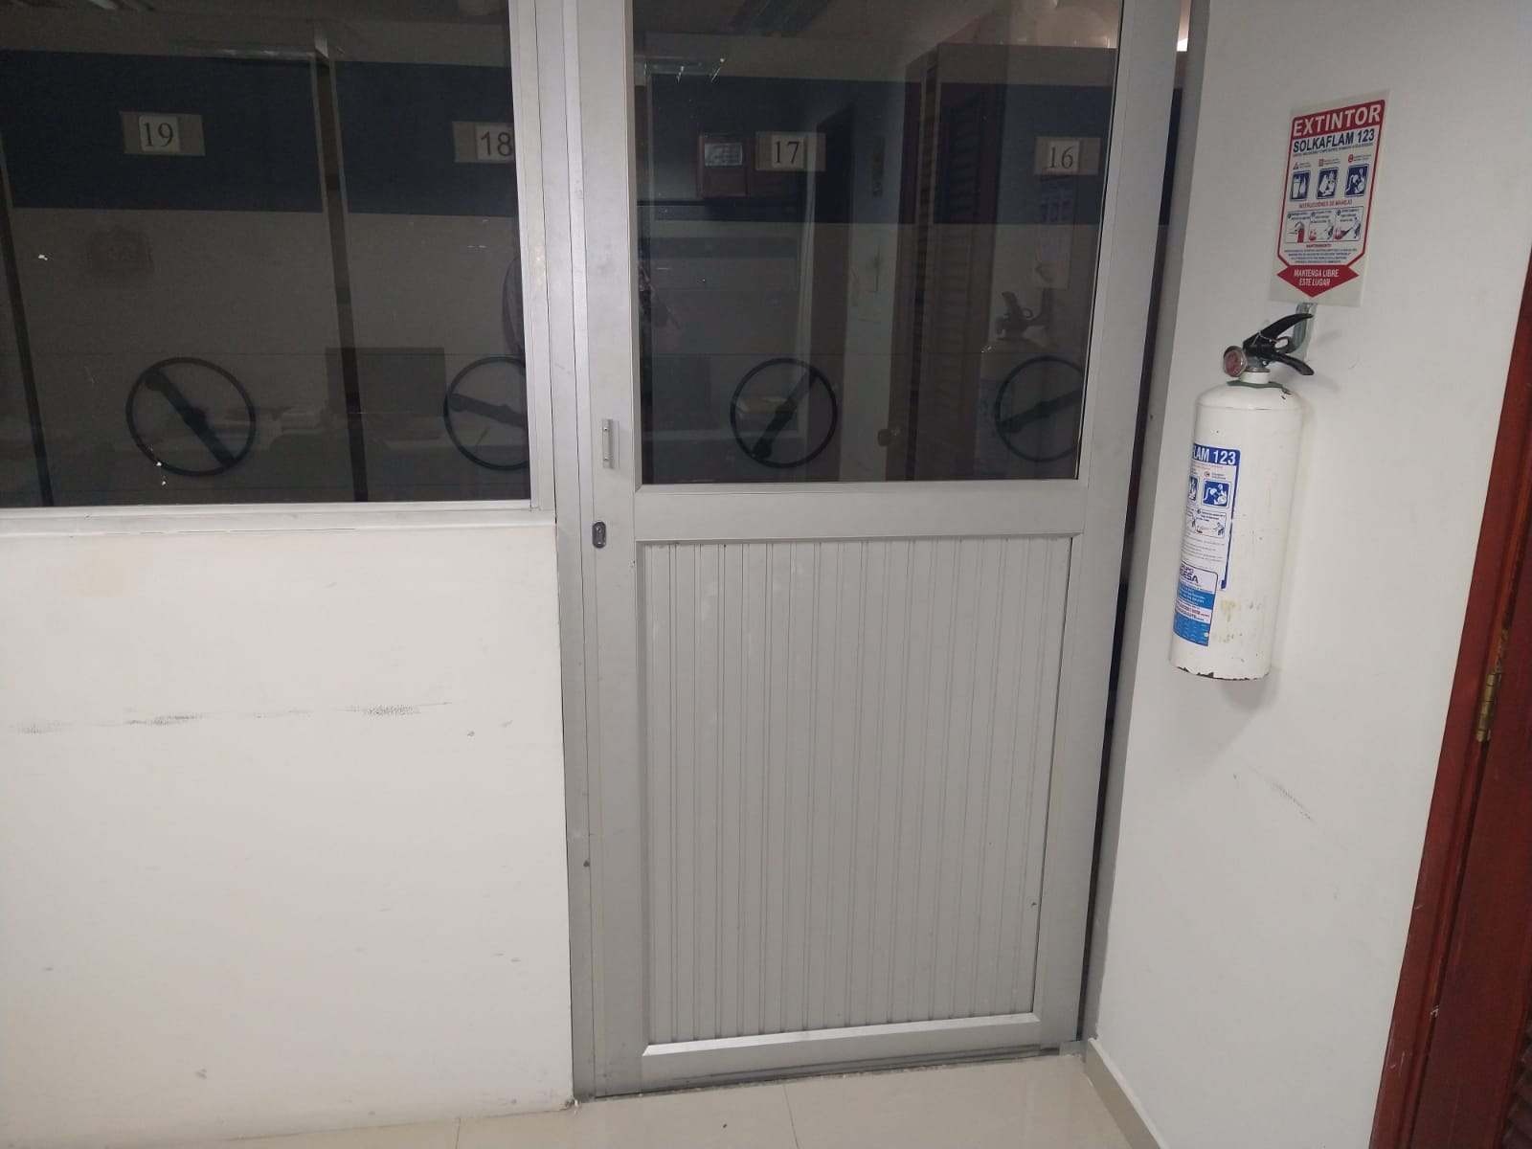
SE DEBERÁ ANEXAR FOTOGRAFÍAS QUE DEN CUANTA DE LAS CONDICIONES TÉCNICAS MÍNIMAS QUE PRESENTA LA ESTRUCTURA DEL ARCHIVO, EQUIPAMIENTO Y MOBILIARIO, ESTANTERÍA, SEÑALÉTICA Y SEGURIDAD, LAS ÁREAS COLINDANTES Y EL ESTADO DE LA INFORMACIÓN ADMINISTRADA POR LA UNIDAD
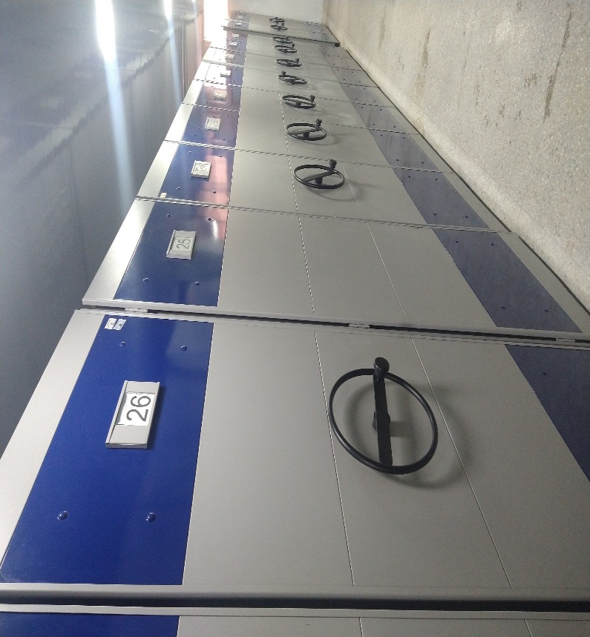
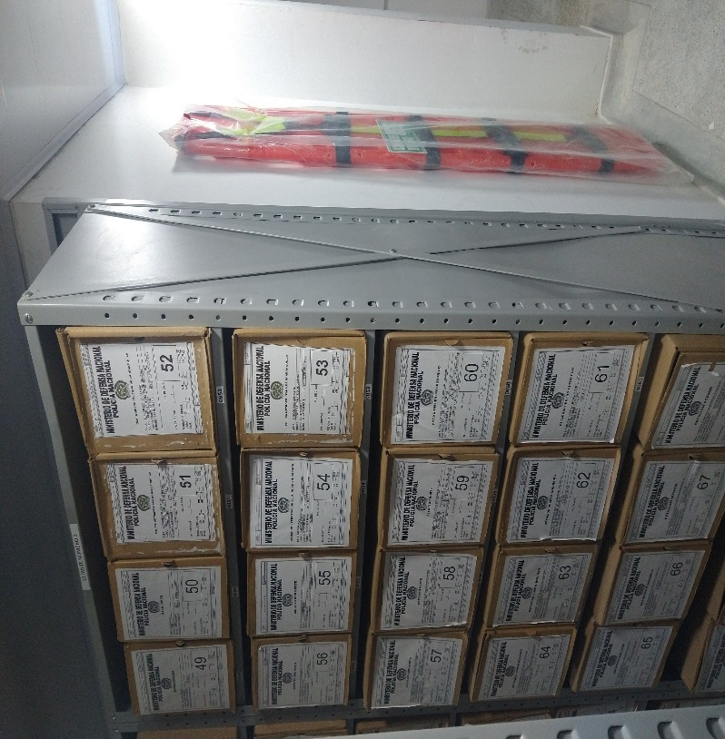
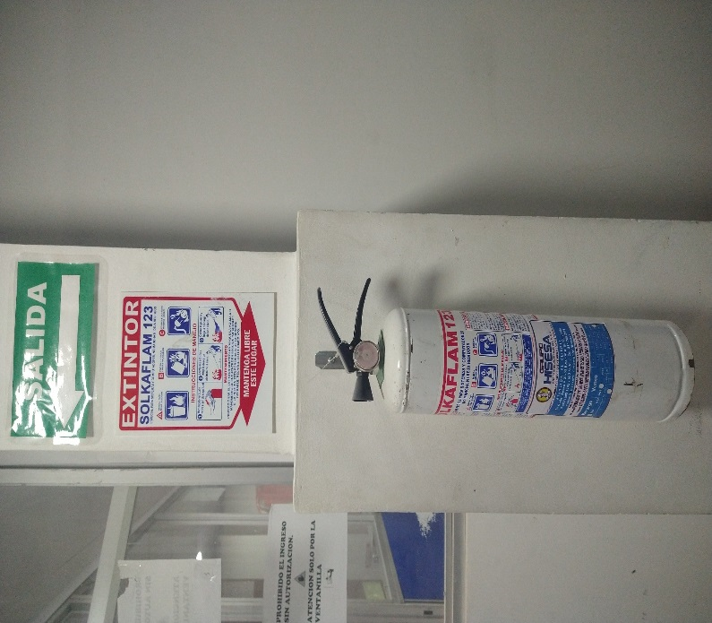
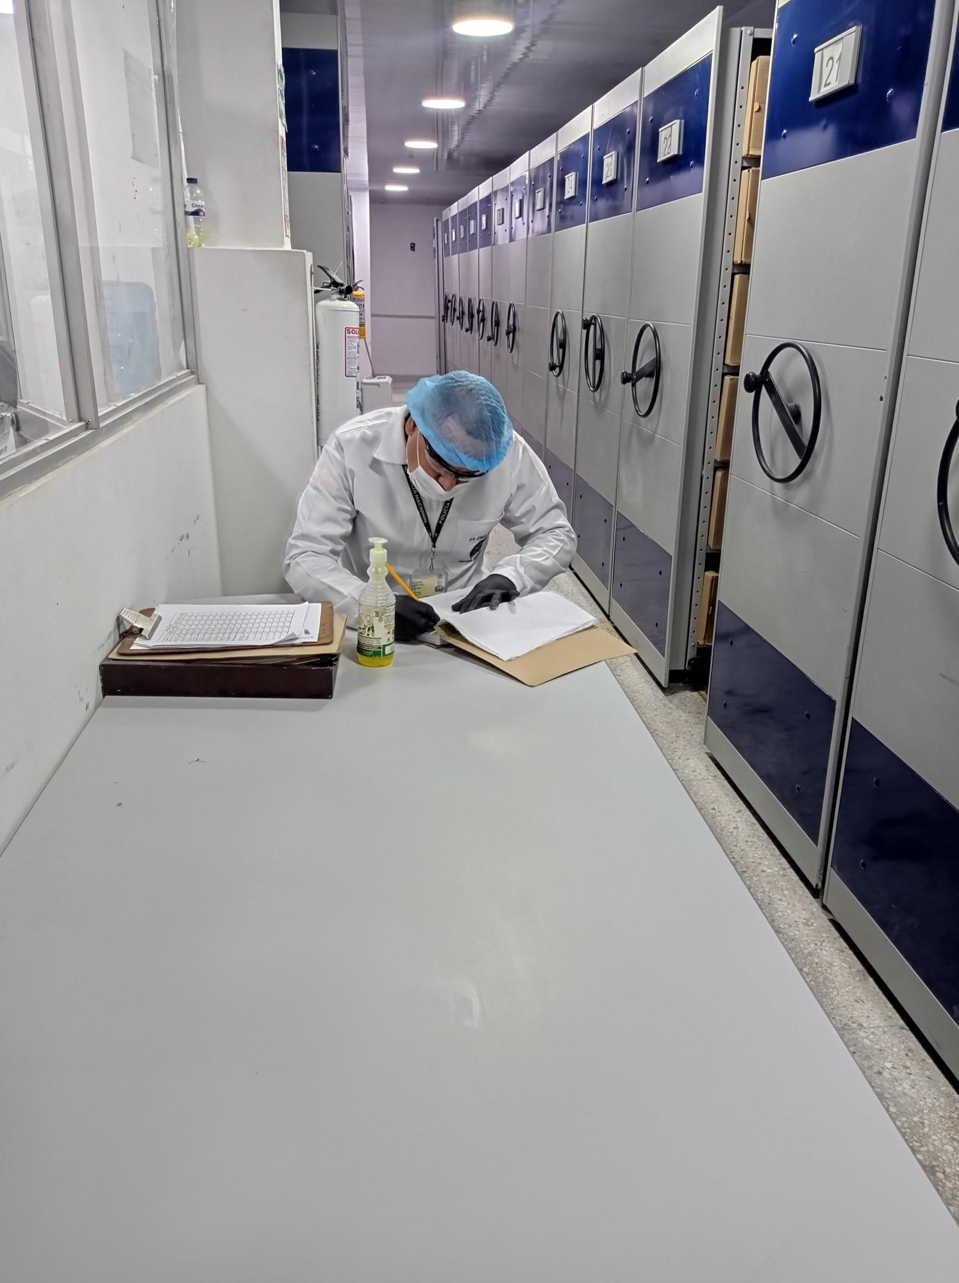

C. CARACTERÍSTICAS DE LA DOCUMENTACIÓN
IDENTIFICACIÓN DEL FONDO ACUMULADO O DOCUMENTAL
UNIDAD POLICIAL |  |  |  |  |  |  | Policía Metropolitana de Barranquilla |  |  |  | DEPENDENCIA PRODUCTORA: |  |  |  | Gestión Documental
ACERVO DOCUMENTAL
Fechas Extremas Acervo Documental |  |  |  |  |  | Cantidades de Unidades de Conservación Cajas |  | Cantidad Soporte Documental
Fecha Inicial |  | dia: | mes: | año: |  | No Aplica la metropolitna fue creada mediante resolucion 03728 01/09/2008. No tiene fondos Acumulados |  | Archivo de Gestión | Papel (carpetas) | Análogo | Digital | Planos | Libros | Videos | Fotografías |  | Cintas |  | Microfilmes |  | Magnéticos y ópticos |  | Pergaminos
fecha final |  | dia: | mes: | año: |  |  |  |  | NO | NO | NO | NO | NO | NO | NO |  | NO |  | NO |  | NO |  | NO
 |  | dia: | mes: | año: |  | No Aplica la metropolitna fue creada mediante resolucion 03728 01/09/2008. No tiene fondos Acumulados |  | Archivo Central | Papel (carpetas) | Análogo | Digital | Planos | Libros | Videos | Fotografías |  | Cintas |  | Microfilmes |  | Magnéticos y ópticos |  | Pergaminos
...
B. Inspección y mantenimiento de sistemas de almacenamiento e instalaciones físicas |  |  |  |  |  |  | Archivo Central |  |  | orden emitida para inspección y Mantenimiento: Evaluar periódicamente el estado de conservación de los materiales constructivos de las instalaciones o edificio, estantería y mobiliario. • Identificar factores de alteración, redes de energía, conducción de agua, materiales inflamables, focos de suciedad o materiales que acumulen polvo o mugre. |  |  | GS-2021-077021-MEBAR |  |  | TRIMESTRAL
C. Saneamiento ambiental: desinfección, desratización y desinsectación |  |  |  |  |  |  | Archivo Central |  |  | Patrimonio Documental aplicación del Sistema Integrado De Conservacion Documental |  |  | GS-2021-106777-MEBAR |  |  | Semestral
D. Monitoreo y control de condiciones ambientales |  |  |  |  |  |  | Archivo Central |  |  | Cumplimiento orden de mantenimiento Aseo Preventivo Correctivo-Control de Condiciones Ambientales |  |  | GS-2021-063307-MEBAR |  |  | TRIMESTRAL
E. Almacenamiento y re-almacenamiento |  |  |  |  |  |  | Archivo Central |  |  | Actividades sobre Mantenimeinto Instalaciones Archivo Central |  |  | GS-2021-067491-MEBAR |  |  | Semestral
F. Prevención de emergencias y atención de desastres. |  |  |  |  |  |  | Archivo Central |  |  | Sensibilización, prevención de emergencias y atención de desastres en archivos |  |  | ACTA 018 COMAN-GUGED del 23/03/2021 |  |  | TRIMESTRAL
PLAN DE CONSERVACIÓN PREVENTIVA
Programa |  |  |  |  |  |  | Clase de Archivo |  |  | Actividad |  |  | Evidencia |  |  | periodicidad |  |  |  |  | Observaciones
A. Preservación digital a largo plazo |  |  |  |  |  |  | no aplica |  |  | no aplica |  |  | no aplica |  |  | no aplica |  |  |  |  | no aplica
EVIDENCIA FOTOGRÁFICA
SE DEBERÁ ANEXAR FOTOGRAFÍAS QUE DEN CUANTA DE LAS CONDICIONES DE ORGANIZACIÓN, ADMINISTRACIÓN, CUSTODIA Y CONSERVACIÓN DE LOS ACERVOS DOCUMENTALES
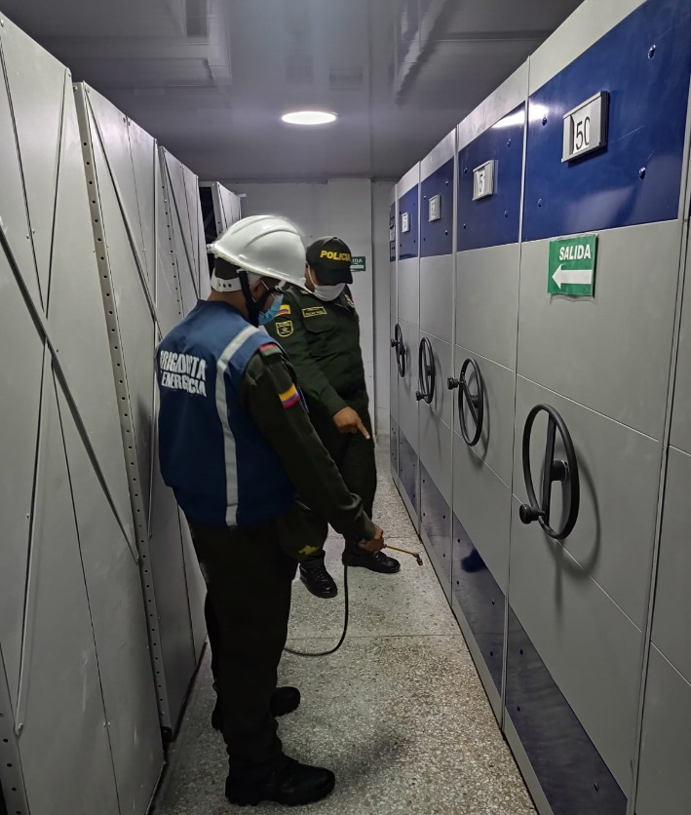
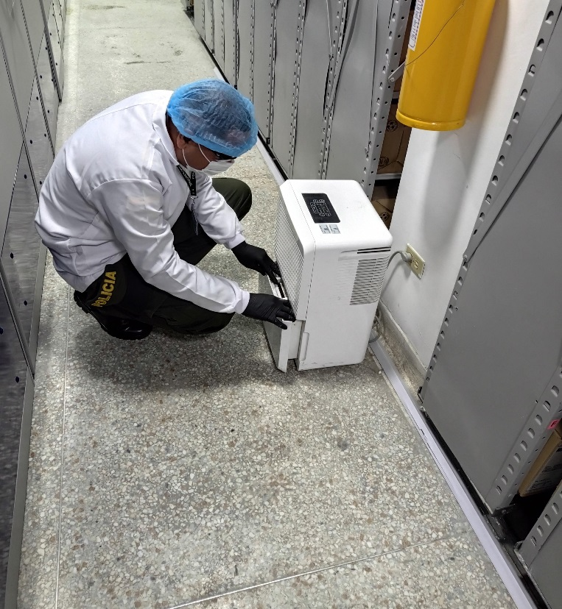
Plan de conservación de preventiva
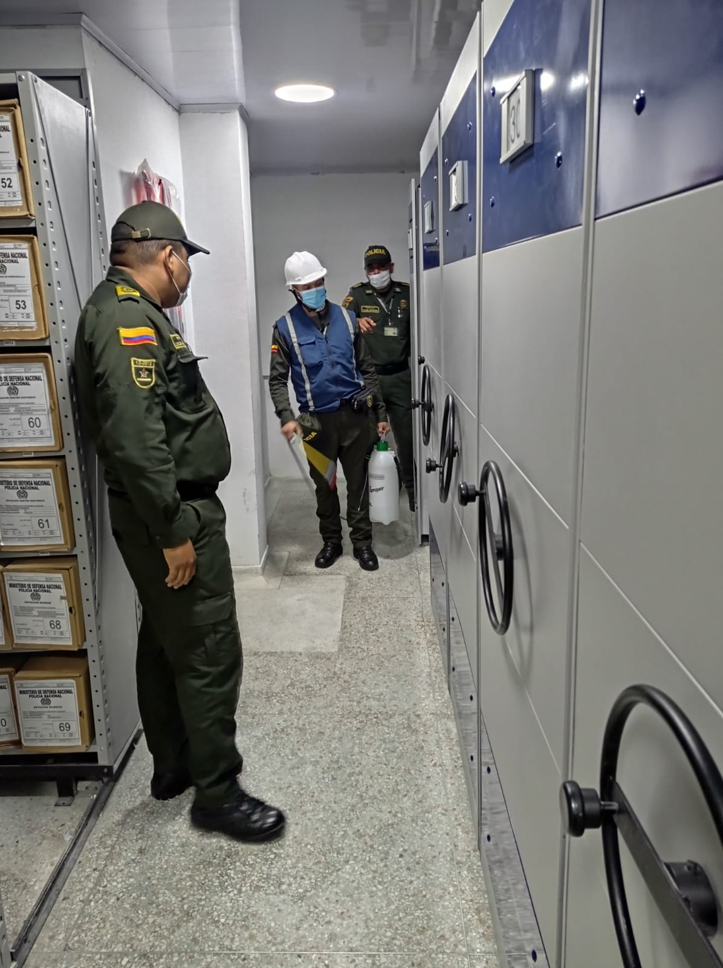
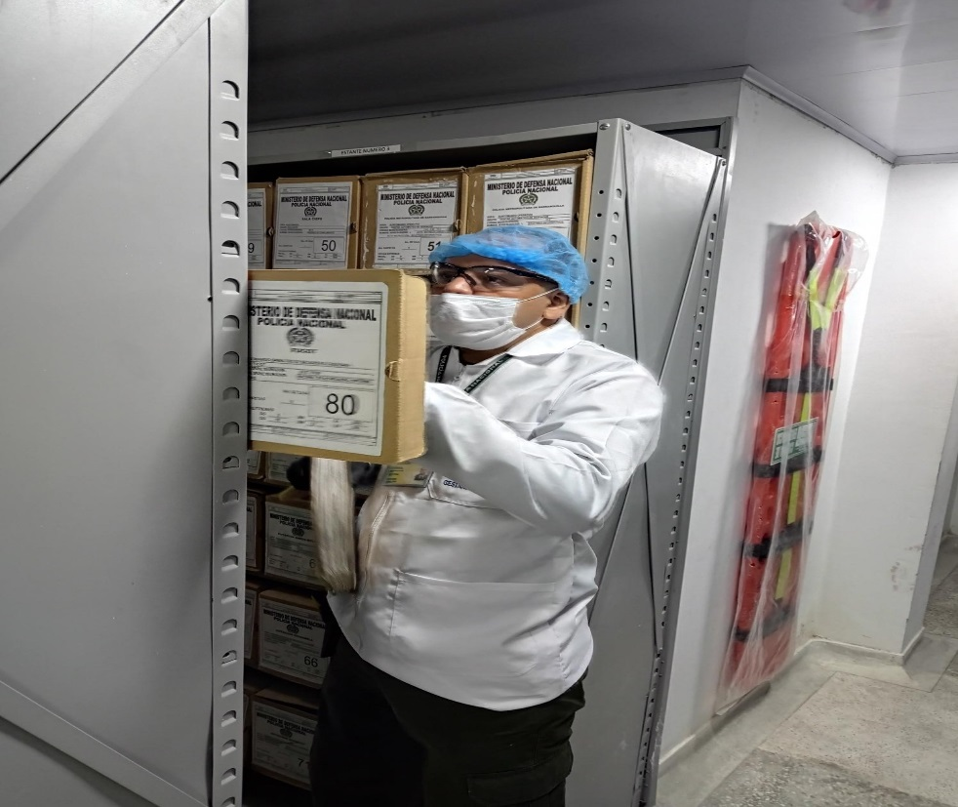

Fecha de Elaboración |  |  |  | 31 | 12 | 2021 |  | Fecha de Elaboración |  | 31 | 12 | 2021 |  |  |  | VISTO BUENO JEFE DE LA UNIDAD
Diagnostico Elaborado por: |  |  |  |  |  |  |  | Jefe Grupo de Gestión Documental |  |  |  |  |  |  |  | Comandante de Unidad
 |  |  |  | IT. ALBERTO EDUARDO OCHOA ARIAS |  |  |  |  |  | IT. ALBERTO EDUARDO OCHOA ARIAS |  |  |  |  |  |  | BG. LUIS CARLOS HERNÁNDEZ ALDANA

Firma |  |  |  |  |  |  |  | Firma |  |  |  |  |  |  |  |  | Firma

INSTRUCCIONES PARA EL DILIGENCIAMIENTO
Para el correcto diligenciamiento del presente formato se tendrán en cuenta las siguientes instrucciones.
1 | CIUDAD: Denominación de la ciudad y departamento al cual pertenece la dependencia productora. Ejemplo: CALI, VALLE DEL CAUCA
...

